Các bước tạo formater
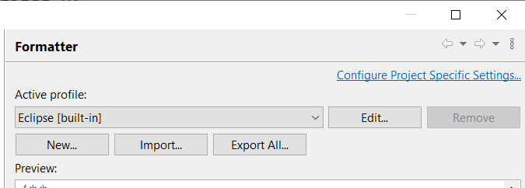
Bước 1: Chọn vào Window -> Preferences trên thanh công cụ
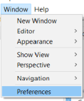

Bước 2 chọn vào Formatter
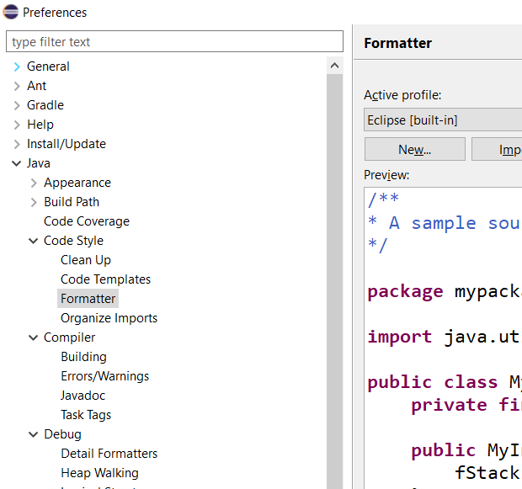

Bước 3: Tạo mới, Import file, export file hoặc edit file nếu ta muốn

